LevelC_电能量市场出清电价
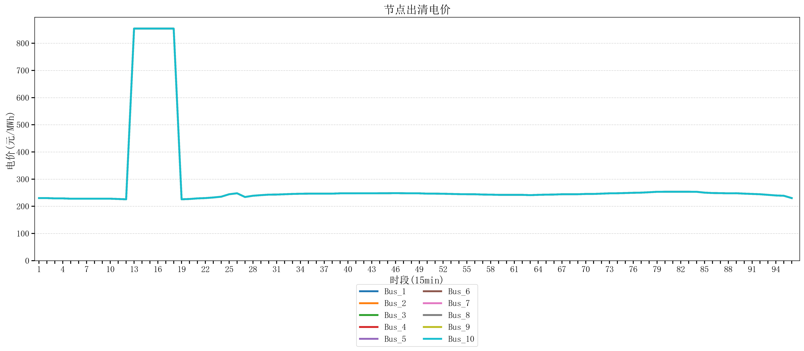
节点编号 | 电价类型 | 时段1 | 时段2 | 时段3 | 时段4 | 时段5 | 时段6 | 时段7 | 时段8 | 时段9 | 时段10 | 时段11 | 时段12 | 时段13 | 时段14 | 时段15 | 时段16 | 时段17 | 时段18 | 时段19
id | price_type | t1 | t2 | t3 | t4 | t5 | t6 | t7 | t8 | t9 | t10 | t11 | t12 | t13 | t14 | t15 | t16 | t17 | t18 | t19
str | str | float64 | float64 | float64 | float64 | float64 | float64 | float64 | float64 | float64 | float64 | float64 | float64 | float64 | float64 | float64 | float64 | float64 | float64 | float64
Bus_1 | 电能量电价 | 230.18632 | 230.18632 | 229.07248 | 229.07248 | 227.95864 | 227.95864 | 227.95864 | 227.95864 | 227.95864 | 227.95864 | 226.8448 | 225.73096 | 853.98584 | 853.98584 | 853.98584 | 853.98584 | 853.98584 | 853.98584 | 225.73096
Bus_2 | 电能量电价 | 230.18632 | 230.18632 | 229.07248 | 229.07248 | 227.95864 | 227.95864 | 227.95864 | 227.95864 | 227.95864 | 227.95864 | 226.8448 | 225.73096 | 853.98584 | 853.98584 | 853.98584 | 853.98584 | 853.98584 | 853.98584 | 225.73096
Bus_3 | 电能量电价 | 230.18632 | 230.18632 | 229.07248 | 229.07248 | 227.95864 | 227.95864 | 227.95864 | 227.95864 | 227.95864 | 227.95864 | 226.8448 | 225.73096 | 853.98584 | 853.98584 | 853.98584 | 853.98584 | 853.98584 | 853.98584 | 225.73096
Bus_4 | 电能量电价 | 230.18632 | 230.18632 | 229.07248 | 229.07248 | 227.95864 | 227.95864 | 227.95864 | 227.95864 | 227.95864 | 227.95864 | 226.8448 | 225.73096 | 853.98584 | 853.98584 | 853.98584 | 853.98584 | 853.98584 | 853.98584 | 225.73096
Bus_5 | 电能量电价 | 230.18632 | 230.18632 | 229.07248 | 229.07248 | 227.95864 | 227.95864 | 227.95864 | 227.95864 | 227.95864 | 227.95864 | 226.8448 | 225.73096 | 853.98584 | 853.98584 | 853.98584 | 853.98584 | 853.98584 | 853.98584 | 225.73096
Bus_6 | 电能量电价 | 230.18632 | 230.18632 | 229.07248 | 229.07248 | 227.95864 | 227.95864 | 227.95864 | 227.95864 | 227.95864 | 227.95864 | 226.8448 | 225.73096 | 853.98584 | 853.98584 | 853.98584 | 853.98584 | 853.98584 | 853.98584 | 225.73096
Bus_7 | 电能量电价 | 230.18632 | 230.18632 | 229.07248 | 229.07248 | 227.95864 | 227.95864 | 227.95864 | 227.95864 | 227.95864 | 227.95864 | 226.8448 | 225.73096 | 853.98584 | 853.98584 | 853.98584 | 853.98584 | 853.98584 | 853.98584 | 225.73096
Bus_8 | 电能量电价 | 230.18632 | 230.18632 | 229.07248 | 229.07248 | 227.95864 | 227.95864 | 227.95864 | 227.95864 | 227.95864 | 227.95864 | 226.8448 | 225.73096 | 853.98584 | 853.98584 | 853.98584 | 853.98584 | 853.98584 | 853.98584 | 225.73096
Bus_9 | 电能量电价 | 230.18632 | 230.18632 | 229.07248 | 229.07248 | 227.95864 | 227.95864 | 227.95864 | 227.95864 | 227.95864 | 227.95864 | 226.8448 | 225.73096 | 853.98584 | 853.98584 | 853.98584 | 853.98584 | 853.98584 | 853.98584 | 225.73096
Bus_10 | 电能量电价 | 230.18632 | 230.18632 | 229.07248 | 229.07248 | 227.95864 | 227.95864 | 227.95864 | 227.95864 | 227.95864 | 227.95864 | 226.8448 | 225.73096 | 853.98584 | 853.98584 | 853.98584 | 853.98584 | 853.98584 | 853.98584 | 225.73096
Bus_11 | 电能量电价 | 230.18632 | 230.18632 | 229.07248 | 229.07248 | 227.95864 | 227.95864 | 227.95864 | 227.95864 | 227.95864 | 227.95864 | 226.8448 | 225.73096 | 853.98584 | 853.98584 | 853.98584 | 853.98584 | 853.98584 | 853.98584 | 225.73096
Bus_12 | 电能量电价 | 230.18632 | 230.18632 | 229.07248 | 229.07248 | 227.95864 | 227.95864 | 227.95864 | 227.95864 | 227.95864 | 227.95864 | 226.8448 | 225.73096 | 853.98584 | 853.98584 | 853.98584 | 853.98584 | 853.98584 | 853.98584 | 225.73096
Bus_13 | 电能量电价 | 230.18632 | 230.18632 | 229.07248 | 229.07248 | 227.95864 | 227.95864 | 227.95864 | 227.95864 | 227.95864 | 227.95864 | 226.8448 | 225.73096 | 853.98584 | 853.98584 | 853.98584 | 853.98584 | 853.98584 | 853.98584 | 225.73096
Bus_14 | 电能量电价 | 230.18632 | 230.18632 | 229.07248 | 229.07248 | 227.95864 | 227.95864 | 227.95864 | 227.95864 | 227.95864 | 227.95864 | 226.8448 | 225.73096 | 853.98584 | 853.98584 | 853.98584 | 853.98584 | 853.98584 | 853.98584 | 225.73096
Bus_15 | 电能量电价 | 230.18632 | 230.18632 | 229.07248 | 229.07248 | 227.95864 | 227.95864 | 227.95864 | 227.95864 | 227.95864 | 227.95864 | 226.8448 | 225.73096 | 853.98584 | 853.98584 | 853.98584 | 853.98584 | 853.98584 | 853.98584 | 225.73096
Bus_16 | 电能量电价 | 230.18632 | 230.18632 | 229.07248 | 229.07248 | 227.95864 | 227.95864 | 227.95864 | 227.95864 | 227.95864 | 227.95864 | 226.8448 | 225.73096 | 853.98584 | 853.98584 | 853.98584 | 853.98584 | 853.98584 | 853.98584 | 225.73096
Bus_17 | 电能量电价 | 230.18632 | 230.18632 | 229.07248 | 229.07248 | 227.95864 | 227.95864 | 227.95864 | 227.95864 | 227.95864 | 227.95864 | 226.8448 | 225.73096 | 853.98584 | 853.98584 | 853.98584 | 853.98584 | 853.98584 | 853.98584 | 225.73096
Bus_18 | 电能量电价 | 230.18632 | 230.18632 | 229.07248 | 229.07248 | 227.95864 | 227.95864 | 227.95864 | 227.95864 | 227.95864 | 227.95864 | 226.8448 | 225.73096 | 853.98584 | 853.98584 | 853.98584 | 853.98584 | 853.98584 | 853.98584 | 225.73096
Bus_19 | 电能量电价 | 230.18632 | 230.18632 | 229.07248 | 229.07248 | 227.95864 | 227.95864 | 227.95864 | 227.95864 | 227.95864 | 227.95864 | 226.8448 | 225.73096 | 853.98584 | 853.98584 | 853.98584 | 853.98584 | 853.98584 | 853.98584 | 225.73096
Bus_20 | 电能量电价 | 230.18632 | 230.18632 | 229.07248 | 229.07248 | 227.95864 | 227.95864 | 227.95864 | 227.95864 | 227.95864 | 227.95864 | 226.8448 | 225.73096 | 853.98584 | 853.98584 | 853.98584 | 853.98584 | 853.98584 | 853.98584 | 225.73096
Bus_21 | 电能量电价 | 230.18632 | 230.18632 | 229.07248 | 229.07248 | 227.95864 | 227.95864 | 227.95864 | 227.95864 | 227.95864 | 227.95864 | 226.8448 | 225.73096 | 853.98584 | 853.98584 | 853.98584 | 853.98584 | 853.98584 | 853.98584 | 225.73096
Bus_22 | 电能量电价 | 230.18632 | 230.18632 | 229.07248 | 229.07248 | 227.95864 | 227.95864 | 227.95864 | 227.95864 | 227.95864 | 227.95864 | 226.8448 | 225.73096 | 853.98584 | 853.98584 | 853.98584 | 853.98584 | 853.98584 | 853.98584 | 225.73096
Bus_23 | 电能量电价 | 230.18632 | 230.18632 | 229.07248 | 229.07248 | 227.95864 | 227.95864 | 227.95864 | 227.95864 | 227.95864 | 227.95864 | 226.8448 | 225.73096 | 853.98584 | 853.98584 | 853.98584 | 853.98584 | 853.98584 | 853.98584 | 225.73096
Bus_24 | 电能量电价 | 230.18632 | 230.18632 | 229.07248 | 229.07248 | 227.95864 | 227.95864 | 227.95864 | 227.95864 | 227.95864 | 227.95864 | 226.8448 | 225.73096 | 853.98584 | 853.98584 | 853.98584 | 853.98584 | 853.98584 | 853.98584 | 225.73096
Bus_25 | 电能量电价 | 230.18632 | 230.18632 | 229.07248 | 229.07248 | 227.95864 | 227.95864 | 227.95864 | 227.95864 | 227.95864 | 227.95864 | 226.8448 | 225.73096 | 853.98584 | 853.98584 | 853.98584 | 853.98584 | 853.98584 | 853.98584 | 225.73096
Bus_26 | 电能量电价 | 230.18632 | 230.18632 | 229.07248 | 229.07248 | 227.95864 | 227.95864 | 227.95864 | 227.95864 | 227.95864 | 227.95864 | 226.8448 | 225.73096 | 853.98584 | 853.98584 | 853.98584 | 853.98584 | 853.98584 | 853.98584 | 225.73096
Bus_27 | 电能量电价 | 230.18632 | 230.18632 | 229.07248 | 229.07248 | 227.95864 | 227.95864 | 227.95864 | 227.95864 | 227.95864 | 227.95864 | 226.8448 | 225.73096 | 853.98584 | 853.98584 | 853.98584 | 853.98584 | 853.98584 | 853.98584 | 225.73096
Bus_28 | 电能量电价 | 230.18632 | 230.18632 | 229.07248 | 229.07248 | 227.95864 | 227.95864 | 227.95864 | 227.95864 | 227.95864 | 227.95864 | 226.8448 | 225.73096 | 853.98584 | 853.98584 | 853.98584 | 853.98584 | 853.98584 | 853.98584 | 225.73096
Bus_29 | 电能量电价 | 230.18632 | 230.18632 | 229.07248 | 229.07248 | 227.95864 | 227.95864 | 227.95864 | 227.95864 | 227.95864 | 227.95864 | 226.8448 | 225.73096 | 853.98584 | 853.98584 | 853.98584 | 853.98584 | 853.98584 | 853.98584 | 225.73096
Bus_30 | 电能量电价 | 230.18632 | 230.18632 | 229.07248 | 229.07248 | 227.95864 | 227.95864 | 227.95864 | 227.95864 | 227.95864 | 227.95864 | 226.8448 | 225.73096 | 853.98584 | 853.98584 | 853.98584 | 853.98584 | 853.98584 | 853.98584 | 225.73096
Bus_31 | 电能量电价 | 230.18632 | 230.18632 | 229.07248 | 229.07248 | 227.95864 | 227.95864 | 227.95864 | 227.95864 | 227.95864 | 227.95864 | 226.8448 | 225.73096 | 853.98584 | 853.98584 | 853.98584 | 853.98584 | 853.98584 | 853.98584 | 225.73096
Bus_32 | 电能量电价 | 230.18632 | 230.18632 | 229.07248 | 229.07248 | 227.95864 | 227.95864 | 227.95864 | 227.95864 | 227.95864 | 227.95864 | 226.8448 | 225.73096 | 853.98584 | 853.98584 | 853.98584 | 853.98584 | 853.98584 | 853.98584 | 225.73096
Bus_33 | 电能量电价 | 230.18632 | 230.18632 | 229.07248 | 229.07248 | 227.95864 | 227.95864 | 227.95864 | 227.95864 | 227.95864 | 227.95864 | 226.8448 | 225.73096 | 853.98584 | 853.98584 | 853.98584 | 853.98584 | 853.98584 | 853.98584 | 225.73096
Bus_34 | 电能量电价 | 230.18632 | 230.18632 | 229.07248 | 229.07248 | 227.95864 | 227.95864 | 227.95864 | 227.95864 | 227.95864 | 227.95864 | 226.8448 | 225.73096 | 853.98584 | 853.98584 | 853.98584 | 853.98584 | 853.98584 | 853.98584 | 225.73096
Bus_35 | 电能量电价 | 230.18632 | 230.18632 | 229.07248 | 229.07248 | 227.95864 | 227.95864 | 227.95864 | 227.95864 | 227.95864 | 227.95864 | 226.8448 | 225.73096 | 853.98584 | 853.98584 | 853.98584 | 853.98584 | 853.98584 | 853.98584 | 225.73096
Bus_36 | 电能量电价 | 230.18632 | 230.18632 | 229.07248 | 229.07248 | 227.95864 | 227.95864 | 227.95864 | 227.95864 | 227.95864 | 227.95864 | 226.8448 | 225.73096 | 853.98584 | 853.98584 | 853.98584 | 853.98584 | 853.98584 | 853.98584 | 225.73096
Bus_37 | 电能量电价 | 230.18632 | 230.18632 | 229.07248 | 229.07248 | 227.95864 | 227.95864 | 227.95864 | 227.95864 | 227.95864 | 227.95864 | 226.8448 | 225.73096 | 853.98584 | 853.98584 | 853.98584 | 853.98584 | 853.98584 | 853.98584 | 225.73096
Bus_38 | 电能量电价 | 230.18632 | 230.18632 | 229.07248 | 229.07248 | 227.95864 | 227.95864 | 227.95864 | 227.95864 | 227.95864 | 227.95864 | 226.8448 | 225.73096 | 853.98584 | 853.98584 | 853.98584 | 853.98584 | 853.98584 | 853.98584 | 225.73096
Bus_39 | 电能量电价 | 230.18632 | 230.18632 | 229.07248 | 229.07248 | 227.95864 | 227.95864 | 227.95864 | 227.95864 | 227.95864 | 227.95864 | 226.8448 | 225.73096 | 853.98584 | 853.98584 | 853.98584 | 853.98584 | 853.98584 | 853.98584 | 225.73096
Bus_40 | 电能量电价 | 230.18632 | 230.18632 | 229.07248 | 229.07248 | 227.95864 | 227.95864 | 227.95864 | 227.95864 | 227.95864 | 227.95864 | 226.8448 | 225.73096 | 853.98584 | 853.98584 | 853.98584 | 853.98584 | 853.98584 | 853.98584 | 225.73096
Bus_41 | 电能量电价 | 230.18632 | 230.18632 | 229.07248 | 229.07248 | 227.95864 | 227.95864 | 227.95864 | 227.95864 | 227.95864 | 227.95864 | 226.8448 | 225.73096 | 853.98584 | 853.98584 | 853.98584 | 853.98584 | 853.98584 | 853.98584 | 225.73096
Bus_42 | 电能量电价 | 230.18632 | 230.18632 | 229.07248 | 229.07248 | 227.95864 | 227.95864 | 227.95864 | 227.95864 | 227.95864 | 227.95864 | 226.8448 | 225.73096 | 853.98584 | 853.98584 | 853.98584 | 853.98584 | 853.98584 | 853.98584 | 225.73096
Bus_43 | 电能量电价 | 230.18632 | 230.18632 | 229.07248 | 229.07248 | 227.95864 | 227.95864 | 227.95864 | 227.95864 | 227.95864 | 227.95864 | 226.8448 | 225.73096 | 853.98584 | 853.98584 | 853.98584 | 853.98584 | 853.98584 | 853.98584 | 225.73096
Bus_44 | 电能量电价 | 230.18632 | 230.18632 | 229.07248 | 229.07248 | 227.95864 | 227.95864 | 227.95864 | 227.95864 | 227.95864 | 227.95864 | 226.8448 | 225.73096 | 853.98584 | 853.98584 | 853.98584 | 853.98584 | 853.98584 | 853.98584 | 225.73096
Bus_1 | 阻塞电价 | 0 | 0 | 0 | 0 | 0 | 0 | 0 | 0 | 0 | 0 | 0 | 0 | 0 | 0 | 0 | 0 | 0 | 0 | 0
Bus_2 | 阻塞电价 | 0 | 0 | 0 | 0 | 0 | 0 | 0 | 0 | 0 | 0 | 0 | 0 | 0 | 0 | 0 | 0 | 0 | 0 | 0
...

LevelC_电力电量平衡表单
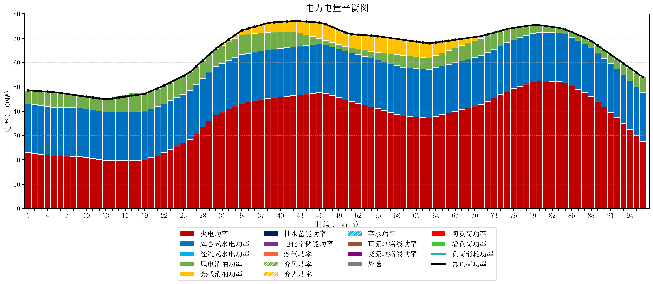
元件名称 | 时段1 | 时段2 | 时段3 | 时段4 | 时段5 | 时段6 | 时段7 | 时段8 | 时段9 | 时段10 | 时段11 | 时段12 | 时段13 | 时段14 | 时段15 | 时段16 | 时段17
name | t1 | t2 | t3 | t4 | t5 | t6 | t7 | t8 | t9 | t10 | t11 | t12 | t13 | t14 | t15 | t16 | t17
str | float64 | float64 | float64 | float64 | float64 | float64 | float64 | float64 | float64 | float64 | float64 | float64 | float64 | float64 | float64 | float64 | float64
火电功率 | 22.982702 | 22.643475242 | 22.304248484 | 21.965021726 | 21.625794968 | 21.536851579 | 21.485450695 | 21.434049811 | 21.382648926 | 21.018090147 | 20.543005053 | 20.067919958 | 19.64632687 | 19.660753463 | 19.68101385 | 19.701274238 | 19.721534626
库容式水电功率 | 20 | 20 | 20 | 20 | 20 | 20 | 20 | 20 | 20 | 20 | 20 | 20 | 20 | 20 | 20 | 20 | 20
径流式水电功率 | 0 | 0 | 0 | 0 | 0 | 0 | 0 | 0 | 0 | 0 | 0 | 0 | 0 | 0 | 0 | 0 | 0
风电消纳功率 | 5.6 | 5.7525263158 | 5.9050526316 | 6.0575789474 | 6.2101052632 | 5.95 | 5.628 | 5.306 | 4.984 | 4.9751578947 | 5.0768421053 | 5.1785263158 | 5.2802105263 | 5.5543157895 | 5.9392631579 | 6.3242105263 | 6.7091578947
光伏消纳功率 | 0 | 0 | 0 | 0 | 0 | 0 | 0 | 0 | 0 | 0 | 0 | 0 | 0 | 0 | 0 | 0 | 0
抽水蓄能功率 | 0 | 0 | 0 | 0 | 0 | 0 | 0 | 0 | 0 | 0 | 0 | 0 | 0 | 0 | 0 | 0 | 0
电化学储能功率 | 0 | 0 | 0 | 0 | 0 | 0 | 0 | 0 | 0 | 0 | 0 | 0 | 0 | 0 | 0 | 0 | 0
燃气功率 | 0 | 0 | 0 | 0 | 0 | 0 | 0 | 0 | 0 | 0 | 0 | 0 | 0 | 0 | 0 | 0 | 0
直流联络线功率 | 0 | 0 | 0 | 0 | 0 | 0 | 0 | 0 | 0 | 0 | 0 | 0 | 0 | 0 | 0 | 0 | 0
交流联络线功率 | 0 | 0 | 0 | 0 | 0 | 0 | 0 | 0 | 0 | 0 | 0 | 0 | 0 | 0 | 0 | 0 | 0
负荷消耗功率 | 48.582702 | 48.396001558 | 48.209301116 | 48.022600674 | 47.835900232 | 47.486851579 | 47.113450695 | 46.740049811 | 46.366648926 | 45.993248042 | 45.619847158 | 45.246446274 | 44.926537396 | 45.215069252 | 45.620277008 | 46.025484765 | 46.430692521
外送 | 0 | 0 | 0 | 0 | 0 | 0 | 0 | 0 | 0 | 0 | 0 | 0 | 0 | 0 | 0 | 0 | 0
总负荷功率 | 48.582702 | 48.396001558 | 48.209301116 | 48.022600674 | 47.835900232 | 47.486851579 | 47.113450695 | 46.740049811 | 46.366648926 | 45.993248042 | 45.619847158 | 45.246446274 | 44.926537396 | 45.215069252 | 45.620277008 | 46.025484765 | 46.430692521
弃风功率 | 0 | 0 | 0 | 0 | 0 | 0 | 0 | 0 | 0 | 0 | 0 | 0 | 0 | 0 | 0 | 0 | 0
弃光功率 | 0 | 0 | 0 | 0 | 0 | 0 | 0 | 0 | 0 | 0 | 0 | 0 | 0 | 0 | 0 | 0 | 0
弃水功率 | 0 | 0 | 0 | 0 | 0 | 0 | 0 | 0 | 0 | 0 | 0 | 0 | 0 | 0 | 0 | 0 | 0
切负荷功率 | 0 | 0 | 0 | 0 | 0 | 0 | 0 | 0 | 0 | 0 | 0 | 0 | 0 | 0 | 0 | 0 | 0
增负荷功率 | 0 | 0 | 0 | 0 | 0 | 0 | 0 | 0 | 0 | 0 | 0 | 0 | 0.053492006648 | 0.37449350471 | 0.59300081884 | 0.81150813296 | 1.0300154471

